A_Decision
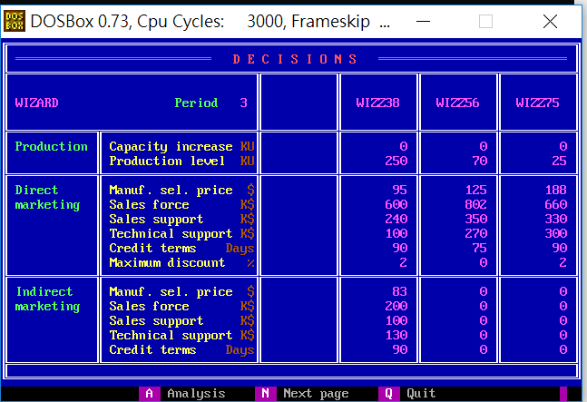
 | Z38 | Z56 | Z75
PC | 0 | 0 | 0
PV | 250 | 70 | 25
DMSP | 90 | 125 | 180
DSF | 600 | 802 | 660
DSS | 240 | 350 | 330
DTS | 100 | 270 | 300
DCT | 90 | 75 | 90
DMD | 2 | 0 | 2
IMSP | 83 | 0 | 0
ISF | 200 | 0 | 0
ISS | 100 | 0 | 0
ITS | 130 | 0 | 0
ICT | 90 | 0 | 0

B_SalesProduction
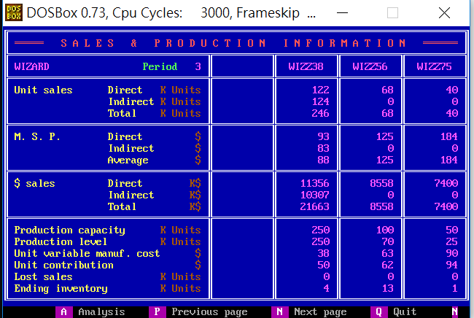
 | Z38 | Z56 | Z75
DUS | 122 | 60 | 40
IUS | 124 | 0 | 0
TUS | 246 | 60 | 40
DMSP | 93 | 125 | 184
IMSP | 83 | 0 | 0
AMSP | 80 | 125 | 184
DS | 11356 | 8558 | 7400
IS | 10307 | 0 | 0
TS | 21663 | 8558 | 7400
PC | 250 | 100 | 50
PV | 250 | 70 | 25
UVMC | 38 | 63 | 90
UC | 50 | 62 | 94
LS | 0 | 0 | 0
EI | 4 | 13 | 1

C_ProductContribution
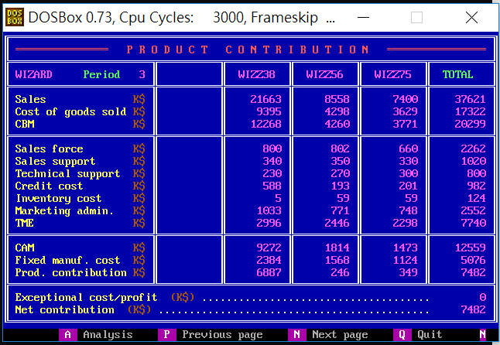
 | Z38 | Z56 | Z75 | Total
S | 21633 | 8558 | 7400 | 37591
CGS | 9395 | 4298 | 3629 | 17322
CBM | 12268 | 4260 | 3771 | 20299
SF | 800 | 802 | 660 | 2262
SS | 340 | 350 | 330 | 1020
TS | 230 | 270 | 300 | 800
CC | 588 | 193 | 201 | 982
INV | 5 | 59 | 59 | 123
ADM | 1033 | 771 | 748 | 2552
TME | 2996 | 2446 | 2298 | 7740
CAM | 9272 | 1814 | 1473 | 12559
FMC | 2384 | 1568 | 1124 | 5076
PC | 6887 | 246 | 349 | 7482
ECP |  |  |  | 0
NC |  |  |  | 7482

D_Cumulative
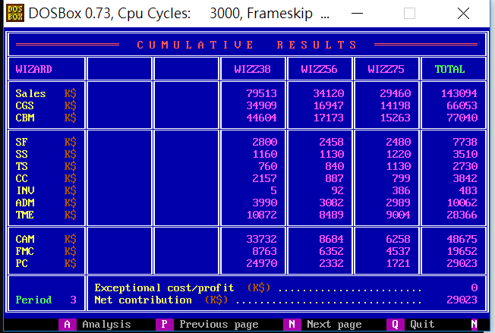
 | Z38 | Z56 | Z75 | Total
S | 79513 | 34120 | 29460 | 143093
CGS | 34909 | 16947 | 14198 | 66054
CBM | 44604 | 17173 | 15263 | 77040
SF | 2800 | 2458 | 2480 | 7738
SS | 1160 | 1130 | 1220 | 3510
TS | 760 | 840 | 1130 | 2730
CC | 2157 | 887 | 799 | 3843
INV | 5 | 92 | 386 | 483
ADM | 3990 | 3082 | 2989 | 10061
TME | 10872 | 8489 | 9004 | 28365
CAM | 33732 | 8684 | 6258 | 48674
FMC | 8763 | 6352 | 4537 | 19652
PC | 24970 | 2332 | 1721 | 29023
ECP |  |  |  | 0
NC |  |  |  | 29023

E_ProductSales
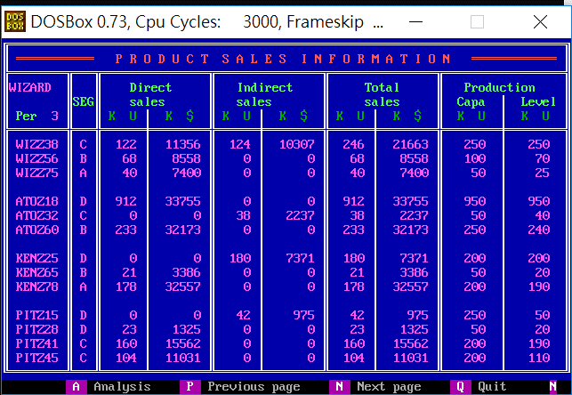
Company | Product | Seg | UDS | MDS | UIS | MIS | UTS | MTS | PC | PV
W | Z38 | C | 122 | 11356 | 124 | 10307 | 246 | 21663 | 250 | 250
W | Z56 | B | 60 | 8558 | 0 | 0 | 68 | 8558 | 100 | 70
W | Z75 | A | 40 | 7400 | 0 | 0 | 40 | 7400 | 50 | 25
A | Z18 | D | 912 | 33755 | 0 | 0 | 912 | 33755 | 950 | 950
A | Z32 | C | 0 | 0 | 38 | 2237 | 38 | 2237 | 50 | 40
A | Z60 | B | 233 | 32173 | 0 | 0 | 233 | 32173 | 250 | 240
K | Z25 | D | 0 | 0 | 180 | 7371 | 180 | 7371 | 200 | 200
K | Z65 | B | 21 | 3386 | 0 | 0 | 21 | 3386 | 50 | 20
K | Z78 | A | 178 | 32557 | 0 | 0 | 178 | 32557 | 200 | 190
P | Z15 | D | 0 | 0 | 42 | 975 | 42 | 975 | 250 | 50
P | Z28 | D | 23 | 1325 | 0 | 0 | 23 | 1325 | 50 | 20
P | Z41 | C | 160 | 15562 | 0 | 0 | 160 | 15562 | 200 | 190
P | Z45 | C | 104 | 11031 | 0 | 0 | 104 | 11031 | 200 | 110

F_MS
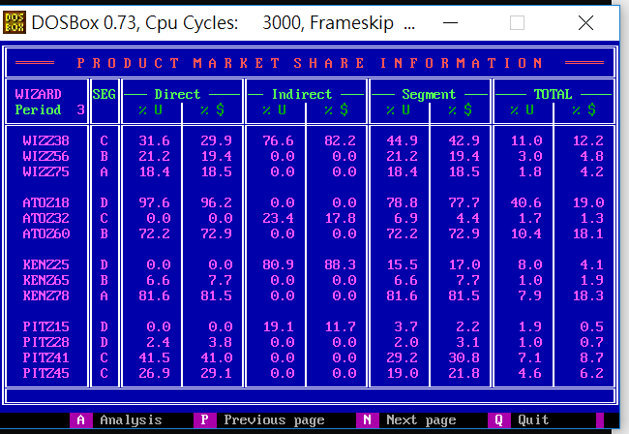
Company | Product | Seg | UDS_P | MDS_P | UIS_P | MIS_P | US_P | MS_P | UTS_P | MTS_P
W | Z38 | C | 31.6 | 29.9 | 76.5 | 82.2 | 44.9 | 42.9 | 11 | 12.2
W | Z56 | B | 19.1 | 19.4 | 0 | 0 | 21.1 | 19.4 | 3 | 4.8
W | Z75 | A | 18.3 | 18.5 | 0 | 0 | 18.3 | 18.5 | 1.8 | 4.2
A | Z18 | D | 97.5 | 96.2 | 0 | 0 | 78.8 | 77.7 | 40.6 | 19
A | Z32 | C | 0 | 0 | 23.5 | 17.8 | 6.9 | 4.4 | 1.7 | 1.3
A | Z60 | B | 74.2 | 72.9 | 0 | 0 | 72.4 | 72.9 | 10.4 | 18.1
K | Z25 | D | 0 | 0 | 81.1 | 88.3 | 15.6 | 17 | 8 | 4.1
K | Z65 | B | 6.7 | 7.7 | 0 | 0 | 6.5 | 7.7 | 0.9 | 1.9
K | Z78 | A | 81.7 | 81.5 | 0 | 0 | 81.7 | 81.5 | 7.9 | 18.3
P | Z15 | D | 0 | 0 | 18.9 | 11.7 | 3.6 | 2.2 | 1.9 | 0.5
P | Z28 | D | 2.5 | 3.8 | 0 | 0 | 2 | 3.1 | 1 | 0.7
P | Z41 | C | 41.5 | 41 | 0 | 0 | 29.2 | 30.8 | 7.1 | 8.7
P | Z45 | C | 26.9 | 29.1 | 0 | 0 | 19 | 21.8 | 4.6 | 6.2

G_ProductPosi
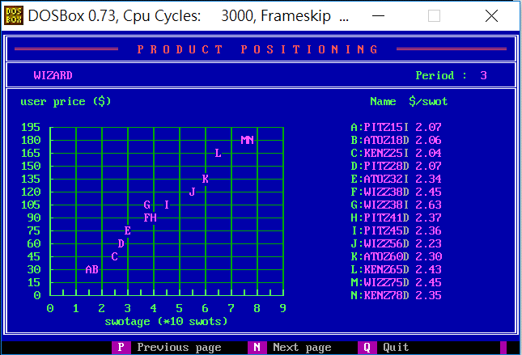
Company | Product | SM | USWOT
P | Z15 | I | 2.07
A | Z18 | D | 2.06
K | Z25 | I | 2.04
P | Z28 | D | 2.07
A | Z32 | I | 2.34
W | Z38 | D | 2.45
W | Z38 | I | 2.63
P | Z41 | D | 2.37
P | Z45 | D | 2.36
W | Z56 | D | 2.23
A | Z60 | D | 2.3
K | Z65 | D | 2.43
W | Z75 | D | 2.45
K | Z78 | D | 2.35

H_CompetitiveDirect
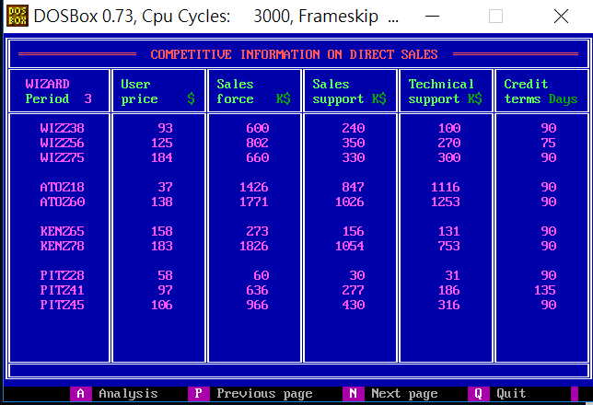
Company | Product | UP | SF | SS | TS | CT
W | Z38 | 93 | 600 | 240 | 100 | 90
W | Z56 | 125 | 802 | 350 | 270 | 75
W | Z75 | 184 | 660 | 330 | 300 | 90
A | Z18 | 37 | 1426 | 847 | 1116 | 90
A | Z60 | 138 | 1771 | 1026 | 1253 | 90
K | Z65 | 158 | 273 | 156 | 131 | 90
K | Z78 | 183 | 1826 | 1054 | 753 | 90
P | Z28 | 58 | 60 | 30 | 31 | 90
P | Z41 | 97 | 636 | 277 | 186 | 135
P | Z45 | 106 | 966 | 430 | 316 | 90

I_CompetitiveIndirect
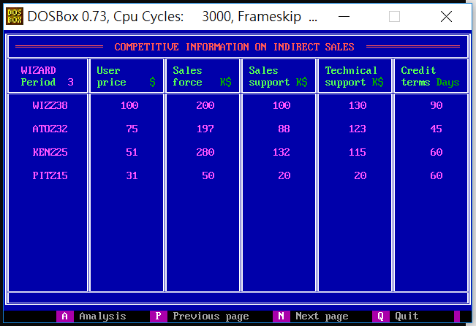
Company | Product | UP | SF | SS | TS | CT
W | Z38 | 100 | 200 | 100 | 130 | 90
A | Z32 | 75 | 197 | 88 | 123 | 45
K | Z25 | 51 | 280 | 132 | 115 | 60
P | Z15 | 31 | 50 | 20 | 20 | 60

J_Forecast
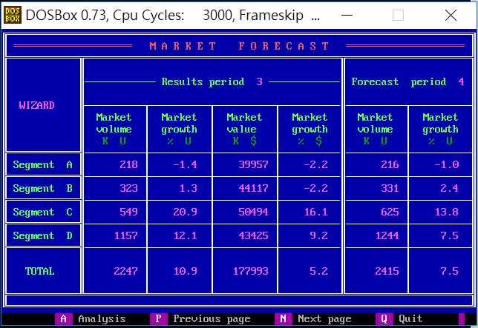
Seg | MV_1 | MVG_1 | MS_1 | MSG_1 | MV_2 | MVG_2
A | 218 | -1.4 | 39957 | -2.2 | 216 | -1
B | 323 | 1.3 | 44117 | -2.2 | 331 | 2.4
C | 549 | 20.9 | 50494 | 16.1 | 625 | 13.8
D | 1157 | 12.1 | 43425 | 9.2 | 1244 | 7.5
Total | 2247 | 10.9 | 177993 | 5.2 | 2415 | 7.5

K_RD
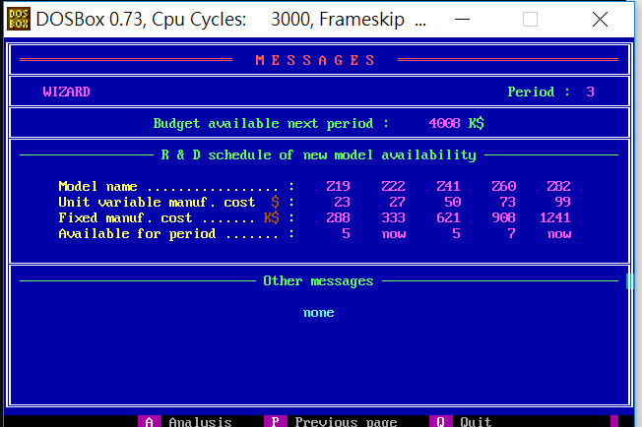
 | Z19 | Z22 | Z41 | Z60 | Z82
UVMC | 23 | 27 | 50 | 73 | 99
MC | 288 | 333 | 621 | 908 | 1241
Available | 5 | NOW | 5 | 7 | NOW

Z_Projection
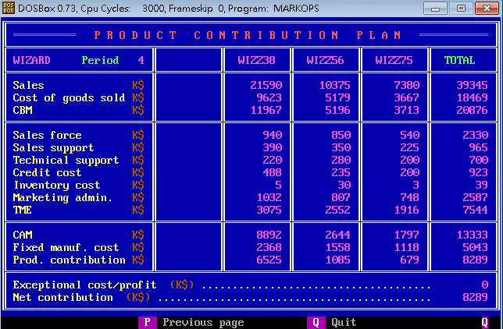
 | Z38 | Z56 | Z75 | Total
S | 21590 | 10375 | 7380 | 39345
CGS | 9623 | 5179 | 3667 | 18469
CBM | 11967 | 5196 | 3713 | 20876
SF | 940 | 850 | 540 | 2330
SS | 390 | 350 | 225 | 965
TS | 220 | 280 | 200 | 700
CC | 488 | 235 | 200 | 923
INV | 5 | 30 | 3 | 39
ADM | 1032 | 807 | 748 | 2587
TME | 3075 | 2552 | 1916 | 7544
CAM | 8892 | 2644 | 1797 | 13333
FMC | 2368 | 558 | 1118 | 5043
PC | 6525 | 1085 | 679 | 8289
ECP |  |  |  | 0
NC |  |  |  | 8289

